HOJA 1
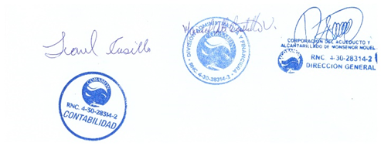
CORAMON
RELACION DE CUENTAS POR PAGAR
AL 31/07/2023

# | Suplidor | Monto
1 | AGUA DISCOVERY | 21,000.00
2 | ALTICE DOMINICANA | 66,607.55
3 | IMPRESOS CELINN | 15,000.00
4 | CENTRO DE SERVICIOS MORENO | 8,761.50
5 | CENTROXP | 17,999.98
6 | COMERCIAL VIBA | 117,340.85
7 | EDENORTE | 4,529,979.48
8 | EDITOTA CARIBE | 60,584.88
9 | FANNI XIOMARA | 29,500.00
10 | FARMACIA LAMPLE | 5,365.00
11 | FOOD CARE | 236,528.00
12 | GAVAE | 49,973.00
13 | GRUPO DELGADO | 19,120.91
14 | GRUPO MOYA LUGO | 71,740.52
15 | HYLCON | 205,816.46
16 | IMPORTADORA PERDOMO | 152,810.00
17 | JG ACUEDUCTOS Y PARTE | 1,517,535.46
18 | JH ELECTROALAMBRE | 4,592.79
19 | JOCHY AUTOFRAF | 4,720.00
20 | LAMACENES MACEA | 60,000.17
21 | LIBRERIA EL ESTUDIANTES | 131,840.00
22 | MARIA NIEVE ALVARES | 85,470.40
23 | MERCANTIL RAMI | 165,117.96
24 | METALES BONAO | 35,435.00
25 | PROVINCIAL FUELS | 4,860.00
26 | RAMIREZ Y MOJICAS | 8,160.00
27 | SOLDIER | 131,024.16
28 | SUPERMERCADO LA FAMILIA | 69,862.88
29 | THE SOLUTION | 146,025.00
TOTAL RD$ |  | 7,972,771.95

